Encargos Sociais
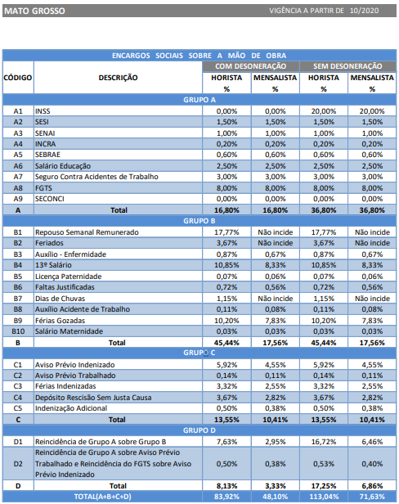

ISSQN
Municipio | Aliquota ISSQN | Base de cálculo estimada | ISSQN ADOTADO
Cuiabá | 5.00% | 40.00% | 2.00%

Conforme a LEI COMPLEMENTAR Nº 043/1997 (Código tributário) do município de Cuiabá - MT, a alíquota do ISSQN é de 5%. Além disso, o referido código determina que os materiais empregados na obra não se inclui na base do cálculo do ISSQN. Assim sendo, poderá ser aplicado a dedução dos materiais no valor de 60% da base de cálculo ou o contribuinte poderá optar pela utilização de base de cálculo estimada do ISSQN no valor de 40%.

